Worksheet
 |  |  |  |  | 8 (812) 565 05 34 |  |  | sales@miniworks.ru
 |  |  |  |  | Нижний Новгород |  |  | отдел продаж
 |  |  | Адрес |  |  |  |  | Режим работы
 |  |  | Нижний Новгород |  |  |  |  | Пн – Пт: с 8:00 до 18:00
25М8-15ЧС
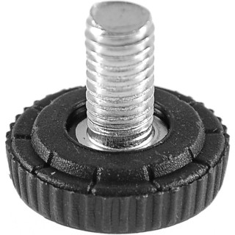 |  | 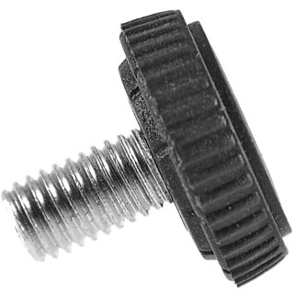 |  | 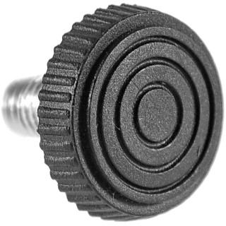
Артикул |  | Цвет |  | от 10000 | от 5000 | от 1000 | от 500 | от 100 | розница | Наличие на 03.08.2026
25М8-15ЧС |  | черный |  | 10.70р. | 11.40р. | 12.90р. | 13.40р. | 14.40р. | 21.00р. | 97378
25М8-15БС |  | белый |  | 12.84р. | 13.68р. | 15.48р. | 16.08р. | 17.28р. | 25.20р. | 28088
25М8-15СС |  | серый |  | 12.84р. | 13.68р. | 15.48р. | 16.08р. | 17.28р. | 25.20р. | 28893
 | Все цены указаны в рублях и включают в себя НДС. Все цены указаны при условии 100% предоплаты и действительны в течение 5 дней. Все цены указаны при условии самовывоза продукции со склада в г. Нижний Новгород (для иногородних клиентов доставка до склада ТК в г. Нижний Новгород бесплатна). Все цены указаны за стандартный цвет для каждого вида изделия (изменение цвета на любой из предлагаемой палитры +20% к стоимости, изменение цвета на любой по системе RAL +50% к стоимости). О возможных сроках поставки заказного товара, необходимо уточнять заранее

